画面レイアウト
画面レイアウト

業務機能名 | 基本給_マスタ機能 | 画面名称 | 基本給_マスタ機能 |  |  | 作成日 | 2022-04-25 |  | 作成者 | 孫曄
画面ID | baseSalaryInfo | 備考 |  |  |  | 更新日 |  |  | 更新者
１）基本給料一覧 |  |  |  | 項番 | 項目名称 |  |  | コントロール種別
 |  |  |  | 1 | 検索 |  |  | ボタン
 |  |  |  | 2 | 社員ID |  |  | ラベル
 |  |  |  | 3 | 社員ID_値 |  |  | select
 |  |  |  | 4 | 基本給ID |  |  | ラベル
 |  |  |  | 5 | 基本給ID＿値 |  |  | ラベル
 |  |  |  | 6 | 基本給 |  |  | ラベル
 |  |  |  | 7 | 基本給＿値 |  |  | ラベル
 |  |  |  | 8 | 残業不足時間 |  |  | ラベル
 |  |  |  | 9 | 残業不足時間＿値 |  |  | ラベル
 |  |  |  | 10 | 残業加算時間 |  |  | ラベル
 |  |  |  | 11 | 残業加算時間＿値 |  |  | ラベル
 |  |  |  | 12 | 稼働開始期間From |  |  | ラベル
 |  |  |  | 13 | 稼働開始期間From＿値 |  |  | ラベル
 |  |  |  | 14 | 稼働終了期間To |  |  | ラベル
 |  |  |  | 15 | 稼働終了期間To＿値 |  |  | ラベル
 |  |  |  | 16 | 利用ステータス |  |  | ラベル
 |  |  |  | 17 | 利用ステータス＿値 |  |  | ラベル
 |  |  |  | 18 | 作成日 |  |  | ラベル
 |  |  |  | 19 | 作成日＿値 |  |  | ラベル
 |  |  |  | 20 | 更新日 |  |  | ラベル
 |  |  |  | 21 | 更新日＿値 |  |  | ラベル
 |  |  |  | 22 | 更新 |  |  | ボタン
 |  |  |  | 23 | 新規 |  |  | ボタン

2）基本給料更新
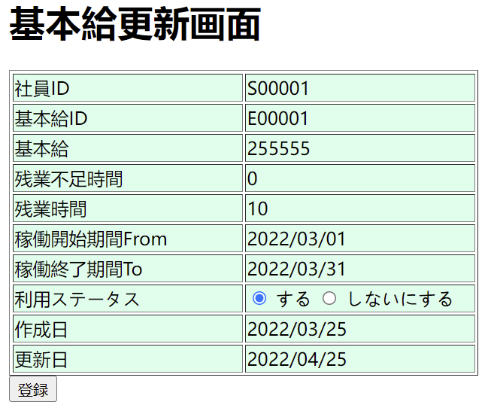

 |  |  |  | 項番 | 項目名称 |  |  | コントロール種別
 |  |  |  | 1 | 社員ID |  |  | select
 |  |  |  | 2 | 基本給ID |  |  | ラベル
 |  |  |  | 3 | 基本給 |  |  | テキスト
 |  |  |  | 4 | 残業不足時間 |  |  | テキスト
 |  |  |  | 5 | 残業加算時間 |  |  | テキスト
 |  |  |  | 6 | 稼働開始期間From |  |  | テキスト
 |  |  |  | 7 | 稼働終了期間To |  |  | テキスト
 |  |  |  | 8 | 利用ステータス |  |  | radio
 |  |  |  | 9 | 作成日 |  |  | ラベル
 |  |  |  | 10 | 更新日 |  |  | ラベル
 |  |  |  | 11 | 登録 |  |  | ボタン

